Instructivo
 | PLANILLA DE CARGAS DE 1 HASTA 260 MEDIDORES PARA EDIFICIOS O PH CON GABINETES DE MEDICIÓN |  | Cód: | GIP-PLLA-EL-BT-0001
 |  |  | Resp: | DGL/GO | REV | 06
 | PLANILLA DE CARGAS PARA EDIFICIOS O PH CON GABINETES DE MEDICIÓN |  | Fase: |  | Vigente
 |  |  | Fecha: |  | 21/01/2026
B. Mitre 609, Q8300 KWM, Neuquén. Tel: 0299-4430401. Cuit: 30-54572139-9. http://www.cooperativacalf.com.ar
Instructivo para utilizar la planilla de cargas automatizada:
1- Según la cantidad de medidores totales que usted posea dirigirse a la pestaña que incluya su cantidad.
Por el momento la planilla solo llega hasta 260 medidores, en el caso de tener una cantidad mayor deberá utilizar una planilla propia con un formato similar.
2- Completar todas las casillas que esten pintadas en amarillo de la tabla.
2.1- Completar las casillas con los datos del proyecto y ubicación.
2.2- Completar las primeras 5 columnas a mano (desde "Suministro Nº" hasta "Unidad Funcional")
2.3- Indicar en la columna "Tipo de Consumo" mediante la lista desplegable de que tipo de consumo se trata.
Para cada medidor indicar si es oficina o local comercial con "L.C" ; servicio comun con "S.C" o vivienda/dpto con "Viv/dpto" .
2.4- Indicar en la columna "Fase/Fases" mediante la lista desplegable a que fase/s esta asociada el medidor.
Monofásicos en Fases "R", "S" o "T" o trifásicos en "RST".
2.5- Completar a mano la potencia unitaria de cada medidor en [kW]
Una vez completados los puntos 2.1 al 2.5, la planilla completará automaticamente los valores de corriente.
3- Completar a mano los datos de las protecciones del usuario asociadas a cada medidor.
Una vez completados los datos ir al final de la planilla donde se indica un resumen, si sobran filas
dejarlas en blanco (no es necesario eliminar filas).
4- Completar a mano los datos de la proteccion general del gabinete de medidores.
4.1- Completar a mano el poder de corte de la protección general.
4.2- Completar a mano la corriente nominal de la protección general.
4.3- Completar a mano la regulación de la protección general.
En caso de no poseer regulación colocar "1".
5- Agregar link de ubicación google
5.1 Se debe abrir google maps y posicionar el cursor del mouse sobre la ubicación del gabinete
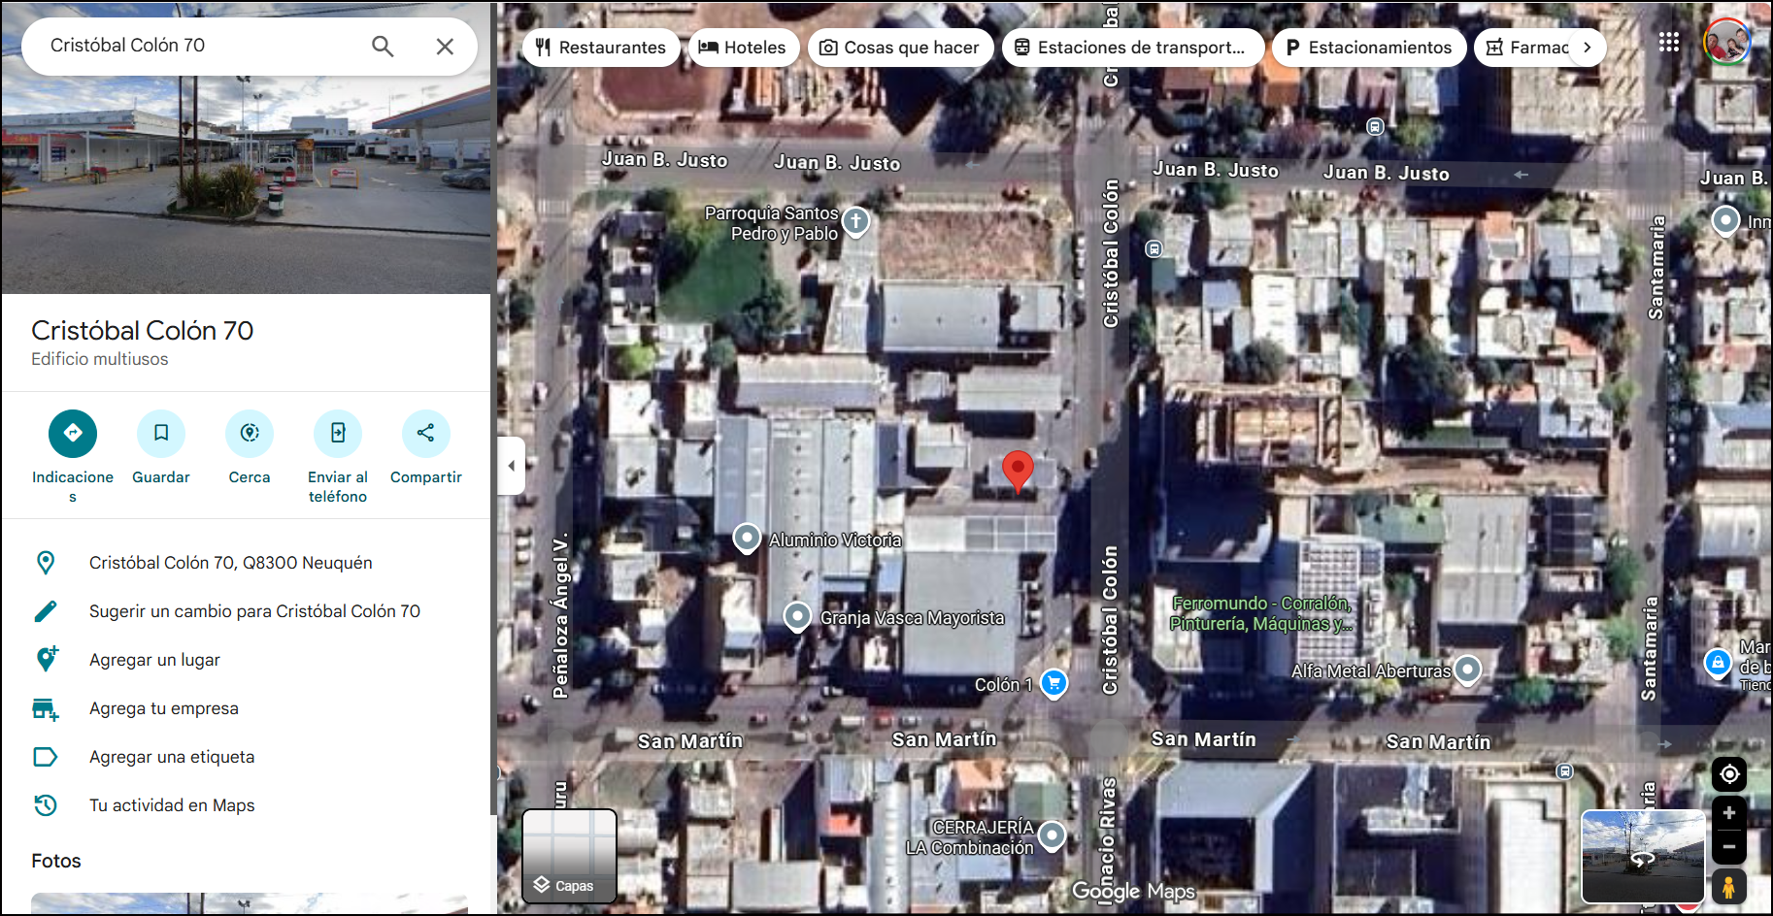
5.2 Se da click derecho en la ubicación del gabinete y en la ventana emergente se elige la opcion "compartir esta ubicación" . Luego se copia el link y se pega en la hoja de excel.

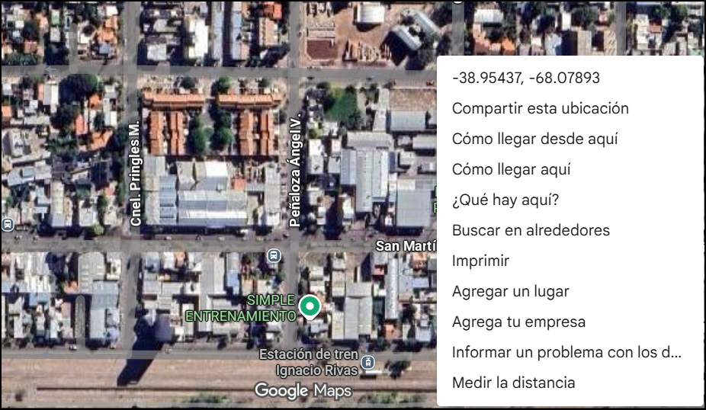 |  | 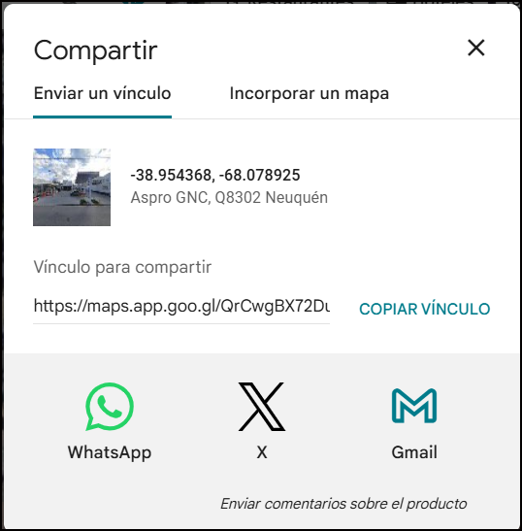
6- Guardar como "PDF" y adjuntar al proyecto.
El diseño de impresión de las paginas se encuentra en formato A4 Horizontal.
Importante: Esta planilla deberá ser enviada tanto en PDF como Excel.

